Project Charter
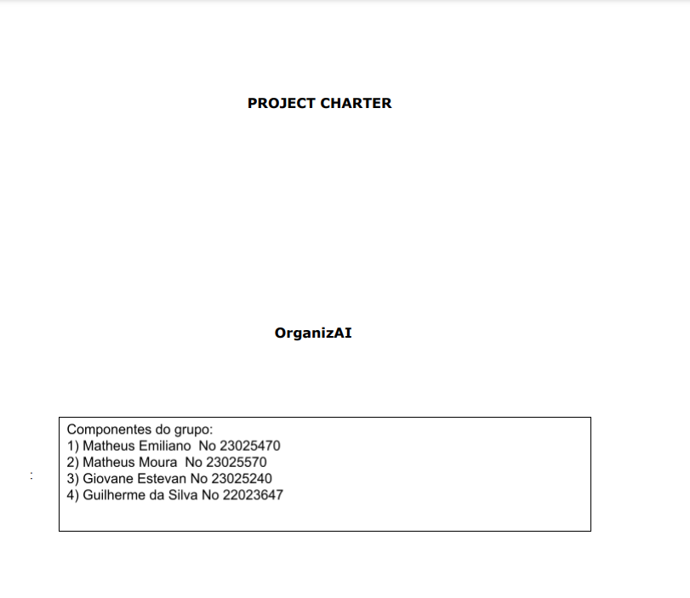

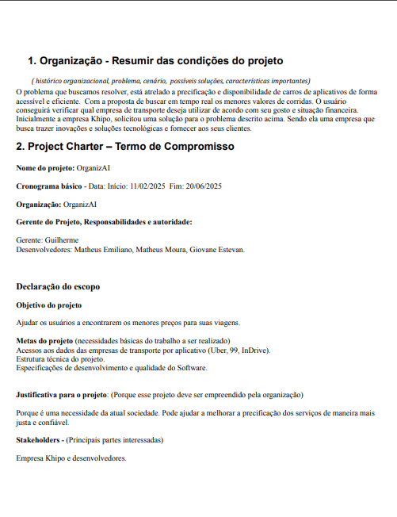

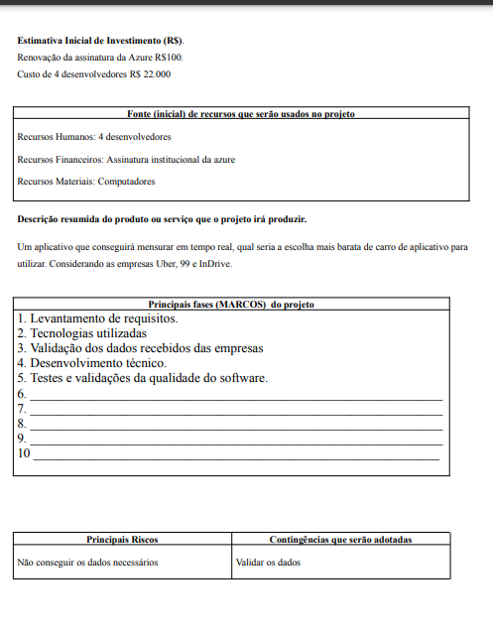

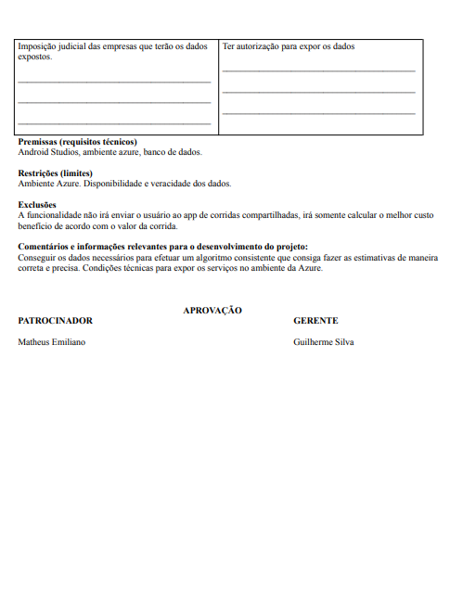

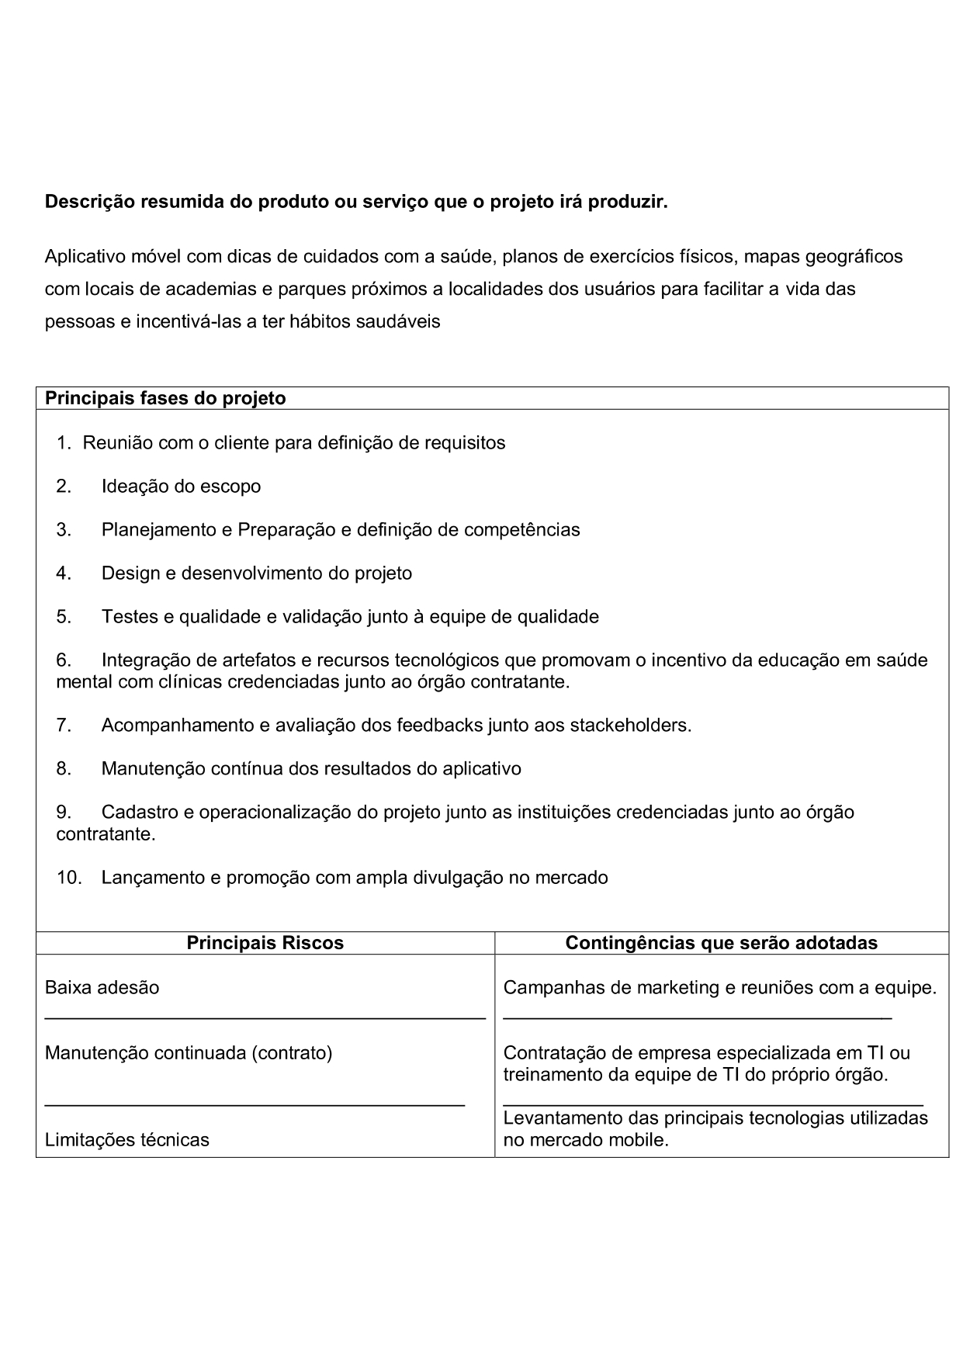

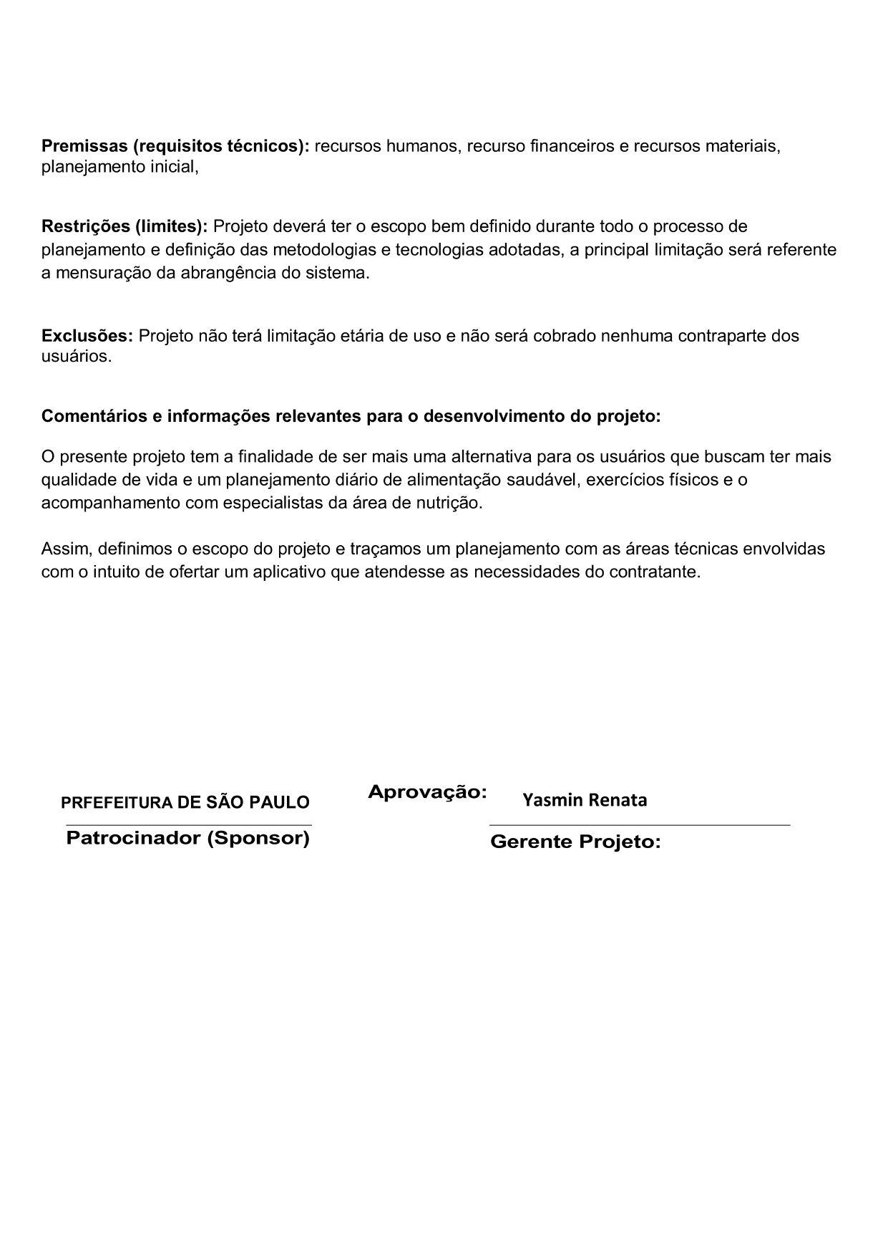

PROJECT CHARTER
OrganizAI
:
São Paulo, _10___/__02__/_25___
Organização - Resumir das condições do projeto
( histórico organizacional, problema, cenário, possíveis soluções, características importantes)
O problema que buscamos resolver, está atrelado a precificação e disponibilidade de carros de aplicativos de forma acessível e eficiente. Com a proposta de buscar em tempo real os menores valores de corridas. O usuário conseguirá verificar qual empresa de transporte deseja utilizar de acordo com seu gosto e situação financeira.
Inicialmente a empresa Khipo, solicitou uma solução para o problema descrito acima. Sendo ela uma empresa que busca trazer inovações e soluções tecnológicas e fornecer aos seus clientes.
2. Project Charter – Termo de Compromisso
Nome do projeto: OrganizAI
Cronograma básico - Data: Início: 11/02/2025 Fim: 20/06/2025
Organização: OrganizAI
Gerente do Projeto, Responsabilidades e autoridade:
Gerente: Guilherme
Desenvolvedores: Matheus Emiliano, Matheus Moura, Giovane Estevan.
Declaração do escopo
Objetivo do projeto
Ajudar os usuários a encontrarem os menores preços para suas viagens.
Metas do projeto (necessidades básicas do trabalho a ser realizado)
Acessos aos dados das empresas de transporte por aplicativo (Uber, 99, InDrive).
Estrutura técnica do projeto.
Especificações de desenvolvimento e qualidade do Software.
Justificativa para o projeto: (Porque esse projeto deve ser empreendido pela organização)
Porque é uma necessidade da atual sociedade. Pode ajudar a melhorar a precificação dos serviços de maneira mais justa e confiável.
Stakeholders - (Principais partes interessadas)
Empresa Khipo e desenvolvedores.
Estimativa Inicial de Investimento (R$).
Renovação da assinatura da Azure R$100.
Custo de 4 desenvolvedores R$ 22.000
Fonte (inicial) de recursos que serão usados no projeto
Recursos Humanos: 4 desenvolvedores
Recursos Financeiros: Assinatura institucional da azure
Recursos Materiais: Computadores
Descrição resumida do produto ou serviço que o projeto irá produzir.
Um aplicativo que conseguirá mensurar em tempo real, qual seria a escolha mais barata de carro de aplicativo para utilizar. Considerando as empresas Uber, 99 e InDrive.
Principais fases (MARCOS) do projeto
1. Levantamento de requisitos.
2. Tecnologias utilizadas
3. Validação dos dados recebidos das empresas
4. Desenvolvimento técnico.
5. Testes e validações da qualidade do software.
6. _______________________________________________________________
7. _______________________________________________________________
8. _______________________________________________________________
9. _______________________________________________________________
10 ______________________________________________________________
Principais Riscos
Contingências que serão adotadas
Não conseguir os dados necessários
Imposição judicial das empresas que terão os dados expostos.
__________________________________________
__________________________________________
__________________________________________
Validar os dados
Ter autorização para expor os dados
__________________________________________
__________________________________________
__________________________________________
Premissas (requisitos técnicos)
Android Studios, ambiente azure, banco de dados.
Restrições (limites)
Ambiente Azure. Disponibilidade e veracidade dos dados.
Exclusões
A funcionalidade não irá enviar o usuário ao app de corridas compartilhadas, irá somente calcular o melhor custo benefício de acordo com o valor da corrida.
Comentários e informações relevantes para o desenvolvimento do projeto:
Conseguir os dados necessários para efetuar um algoritmo consistente que consiga fazer as estimativas de maneira correta e precisa. Condições técnicas para expor os serviços no ambiente da Azure.
APROVAÇÃO
PATROCINADOR GERENTE
Matheus Emiliano Guilherme Silva

Status
 | Orçado | Realizado
 | 24424 | 24424
 | 27250 | 24913
 | 30076 | 25402
 | 32902 | 25891
 | 35728 | 26380
 | 38554 | 26869
 | 41380 | 27358
 | 44206 | 27847
 | 47032 | 28336
 | 49858 | 28825
Períodos | No Período (R$) |  | Acumulado (R$) |  | Desvio (R$) | Desvio %
Mês | Orçado | Realizado | Orçado | Realizado | Diferença dos realizados
0 | 24,424 | 24,424 | 24,424 | 24,424 | 0 | 0%
1 | 2,826 | 489 | 27,250 | 24,913 | -2,337 | -9%
2 | 2,826 | 489 | 30,076 | 25,402 | -4,674 | -16%
3 | 2,826 | 489 | 32,902 | 25,891 | -7,011 | -21%
4 | 2,826 | 489 | 35,728 | 26,380 | -9,348 | -26%
5 | 2,826 | 489 | 38,554 | 26,869 | -11,685 | -30%
6 | 2,826 | 489 | 41,380 | 27,358 | -14,022 | -34%
7 | 2,826 | 489 | 44,206 | 27,847 | -16,359 | -37%
8 | 2,826 | 489 | 47,032 | 28,336 | -18,696 | -40%
9 | 2,826 | 489 | 49,858 | 28,825 | -21,033 | -42%
10 | 2,826 | 489 | 52,684 | 29,314 | -23,370 | -44%
11 | 2,826 | 489 | 55,510 | 29,803 | -25,707 | -46%
12 | 2,826 | 489 | 58,336 | 30,292 | -28,044 | -48%
Total | 58,336 | 30,292
Saldo Final | 28,044

Roteiro de Gestão de RH
